Carte
CARTE

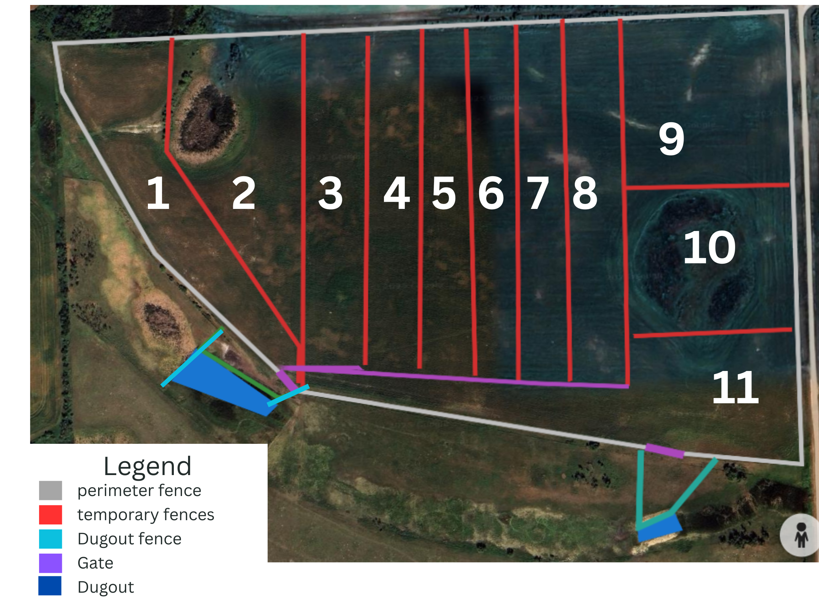
Carte actuelle |  | Proposition
Veuillez remplacer ces images par vos propres cartes.

 | Plan de paissance proposé
 | Décrivez votre proposition de plan de paissance, y compris les déplacements des animaux.
 | Veuillez inclure une légende détaillée avec les éléments indiqués ci-dessous, et précisez les équipements ACTUELS et PROPOSÉS :
 | P. ex. Clôtures permanentes, clôtures temporaires, équipements d'abreuvement, conduites d'eau

